INSTRUCTIV COMPRA E INVENTARIO
RAZÓN SOCIAL DEL ISP:
MUNICIPIO:
DEPARTAMENTO:
CONTRATO DE FOMENTO No.:
FECHA DEL CONTRATO DE FOMENTO:

INSTRUCTIVO - COMPRAS E INVENTARIOS E INSTALACIÓN DE CPE

INFORMACIÓN DE INVENTARIO CPE
REGISTRO DE INSTALACIÓN DE CPE

PASO 1 | La plantilla consta de 3 secciones diferentes: INSTRUCTIVO, INFORMACIÓN DE INVENTARIO y REEGISTRO DE INSTALACIÓN DE CPE. Puede dar click en los botones para acceder fácilmente a cada una de las hojas de excel. Personalice la plantilla con el logo y nombre de su empresa, en los encabezados de cada hoja.
PASO 2 | Empiece registrando sus órdenes de pedido, facturación e inventarios en la hoja de información de invenetarios de CPE.
PASO 3 | VAYA a la hoja de REGISTRO DE INSTALACIÓN DE CPE y registre la información solicitada.
PASO 4 | SUBA AL REPOSITORIO LOS DOCUMENTOS SOPORTE DE CADA MOVIMIENTO DE ENTRADA DE CPE AL INVENTARIO, SIGUIENDO EL SIGUIENTE PROCESO: 1. Convierta todos los documentos que soportan la entrada de CPE al inventario al formatao PDF. Los documentos que debe convertir como soporte al movimiento de inventario son: - HOJA DE ESPECIFICACIONES DEL CPE - ORDENES DE PEDIDO - FACTURAS DE COMPRA CON EL FORMALISMO DIAN - CONTRATO - GARANTIA DEL CPE (MINIMO 24MESES) - DOCUMENTO DE RECIBO DE LOS CPE O ENTRADA ALMACEN DEL ISP 2. Los documentos ya en formato PDF unalos en uno sólo y coloquele como nombre el NUMERO DEL PEDIDO DE LOS CPE 3. Subalo al repositorio de documentos soporte de COMPRAS E INVENTARIO | 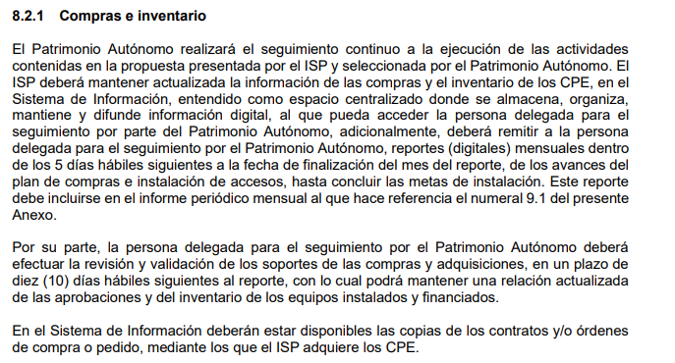
PASO 5 | SUBA AL REPOSITORIO LOS DOCUMENTOS SOPORTE DE LA INSTALACIÓN DEL SERVICIO PARA LO CUAL SIGA EL SIGUIENTE PROCESO: 1. Todos los documentos y fotos de que trata el numeral i) del anexo técnico conviertalos a formato PDF 2. Los documentos ya en formato PDF unalos en uno sólo y coloquele como nombre el ID DEL SUSCRIPTOR 3. Subalo al repositorio de documentos soporte de la INSTALACIÓN | 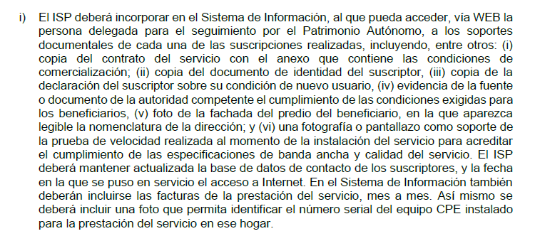

INFORMA DE INVENTARIO CPE
RAZÓN SOCIAL DEL ISP:
MUNICIPIO:
DEPARTAMENTO:
CONTRATO DE FOMENTO No.:
FECHA DEL CONTRATO DE FOMENTO:

INFORMACIÓN DE INVENTARIO DE CPE
INSTRUCTIVO
REGISTRO DE INSTALACIÓN DE CPE

REGISTRO DE ORDENES DE PEDIDO Y FACTURACIÓN DE CPE |  |  |  |  |  |  |  |  |  |  |  |  | CONTROL DE INVENTARIOS
DESCRIPCIÓN | Fabricante | Tipo o Modelo | Orden de Pedido No. | Fecha de Pedido | Cantidad Pedida | No. Factura de Compra | Valor total de la factura de CPEs COP$ INCLUIDO IVA | Valor Unitario COP$ INCLUIDO IVA | Fecha de entrada a almacen | Cantidad que entra al almacén | Rango de números de serie de los CPE Desde: | Rango de números de serie de los CPE Hasta: | STOCK MÍNIMO QUE CONSIDERA DEBE TENER EN EL ALMACE TOMANDO EN CUENTA LOS TIEMPOS DE ENTREGA DE LOS CPE | Inventario existente previamente a la entrada del pedido al almacén | Cantidad que entra al almacén2 | Cantidad de CPE Instalados en la semana al día viernes cierre de inventario semanal | INVENTARIO AL DIA VIERNES, CIERRE DE INVENTARIO SEMANAL | RECOMENDACIÓN
CPE | MARCA RECONOCIDA | XXXX563125 | 65765 | 14-Mar-24 | 100 | 7678 | $ 10,000,000 | $ 100,000 | 30-Jun-24 | 100 | 150 | 249 | 10 | 30 | 100 | 25 | 105 | hay suficiente

REG INSTALACIÓN CPE
RAZÓN SOCIAL DEL ISP:
MUNICIPIO:
DEPARTAMENTO:
CONTRATO DE FOMENTO No.:
FECHA DEL CONTRATO DE FOMENTO:

REGISTRO DE INSTALACIÓN DE CPE

INSTRUCTIVO
INFORMACIÓN DE INVENTARIO CPE
 | Registro de Instalación de CPE

 | DESCRIPCIÓN | FABRICANTE | INSTALADO A ID SUSCRIPTOR | Código DANE Municipio (Ver Pestaña Códigos DANE) | Municipio | Dirección del predio | FECHA DE INSTALACIÓN | UNIDADES | OBSERVACIONES
 | CPE | XXXX | A 000001 |  |  |  | 10-Jun-22 | 1

